x86
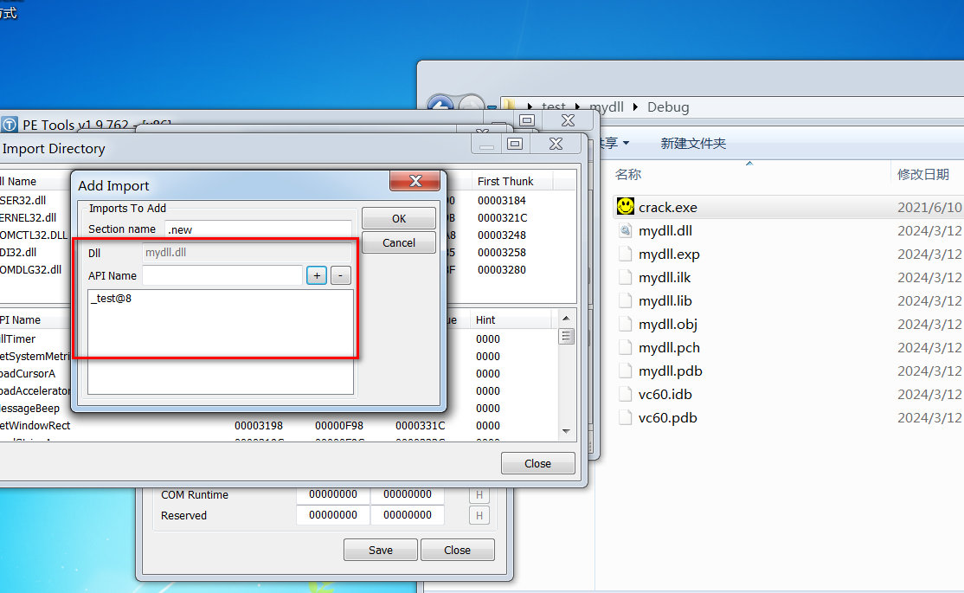
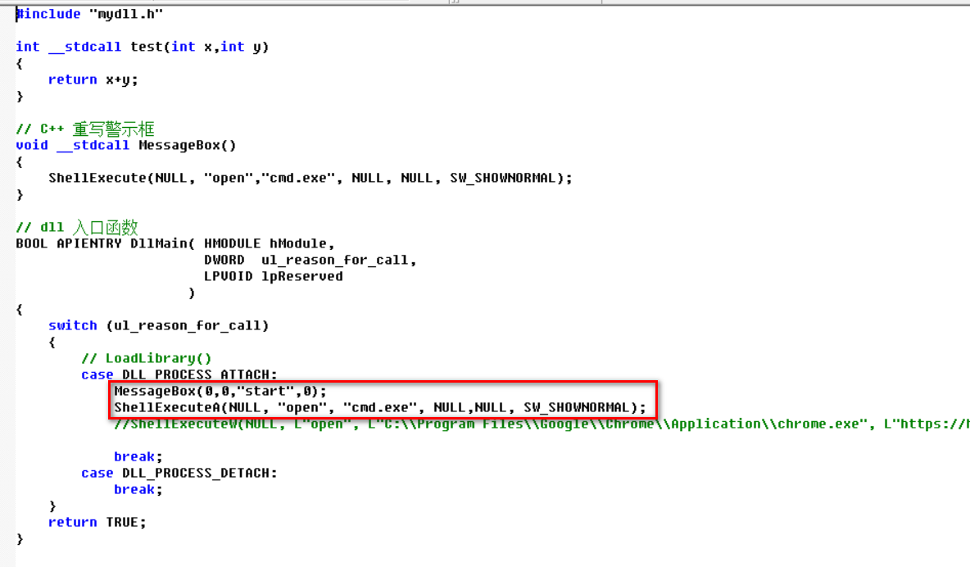
编写dll入口函数，弹出警示框，启动cmd，但无法使用shellExecute开启网页。 | 注意:
 | dll,exe的结构要保持一致(x86或x64)
 | shellExecute启动程序(测试)在win7x64有效
 | 在win10x64中，执行到shell..,会阻塞，任务管理器关闭
 | 导入dll，必须指定一个或多个函数

 | *** 关机命令需要提权令牌，
 | *** 打开网页可以使用 创建进程方式，均有效

导出 dll函数，C的方式，C++的方式(可函数重写)
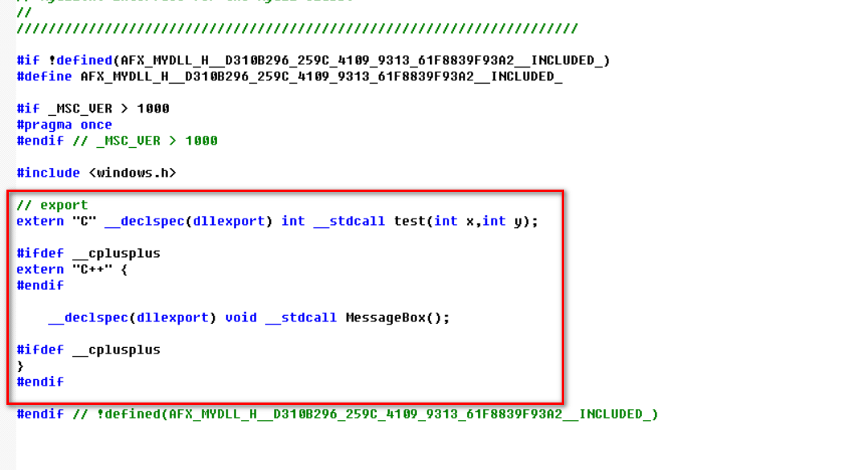

查看dll中导出函数的名称，_test@8('-' stdcll,'@8' 参数总字节)
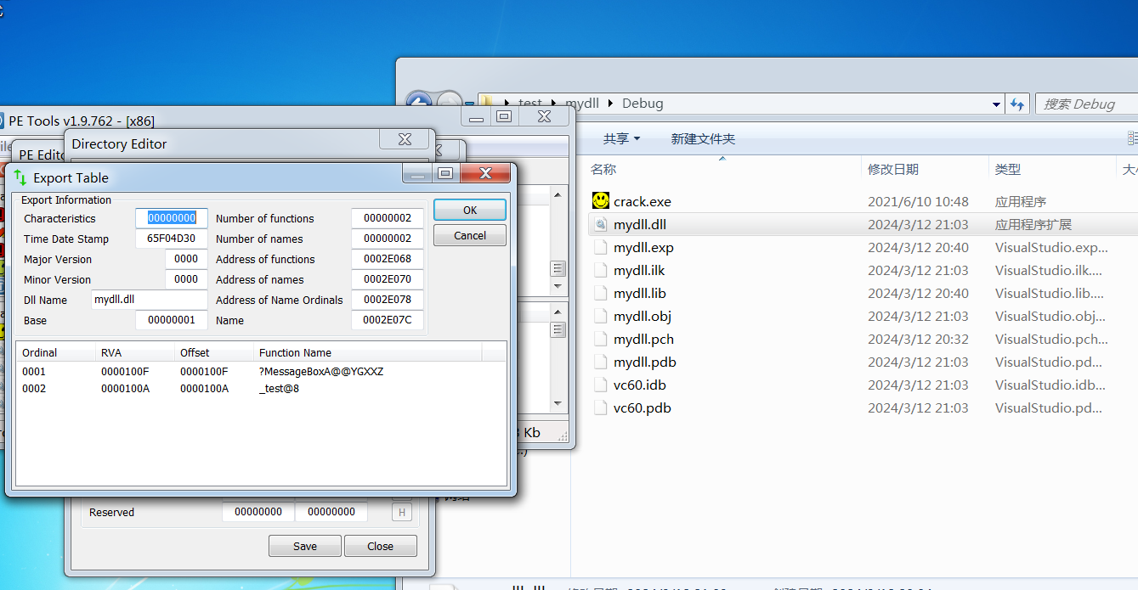

在exe的导入表中，新添加dll，必须指定一个或多个函数，ok即可。

x64
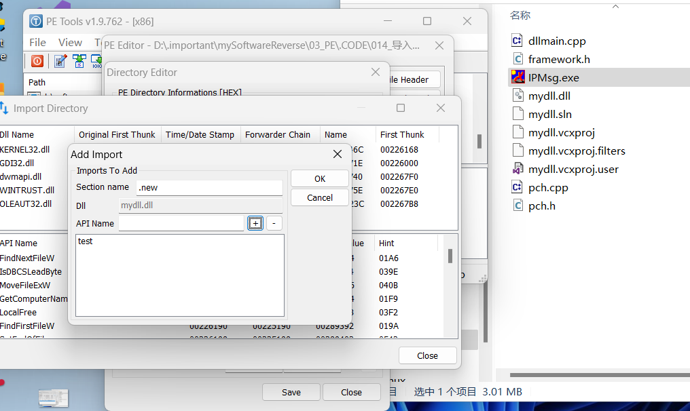
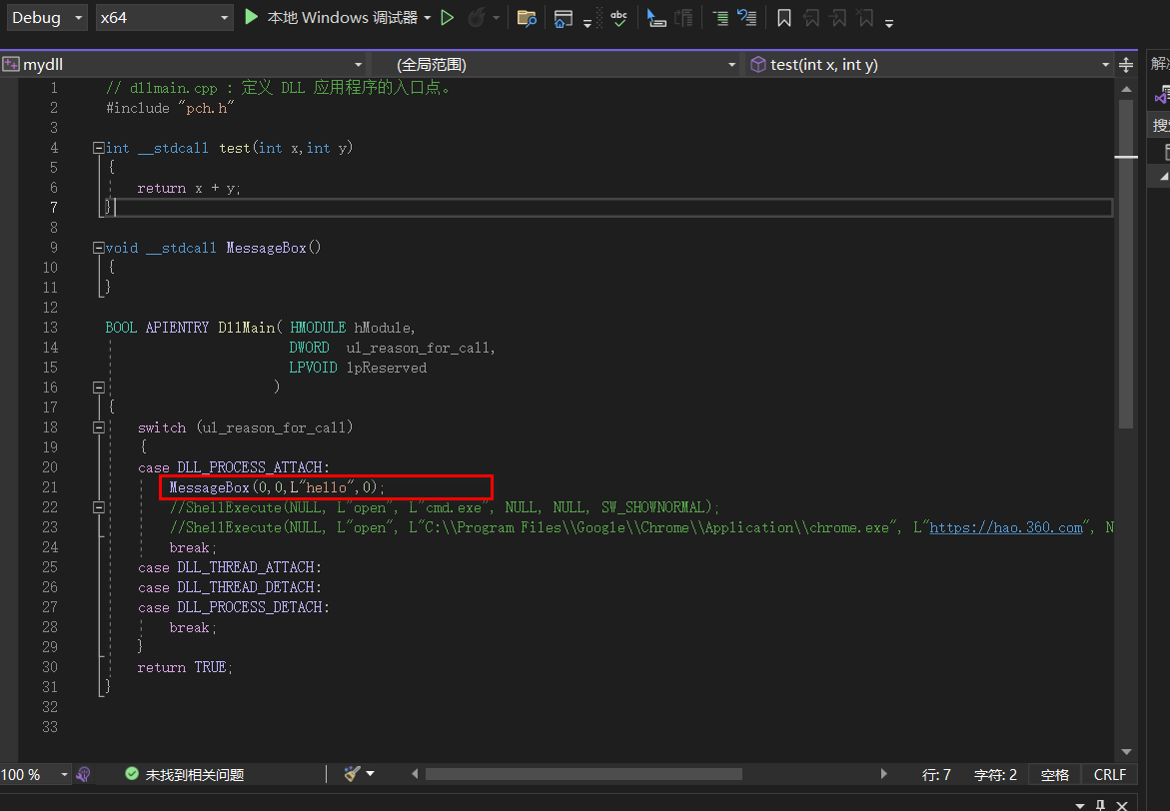
编写dll入口函数，只有messagebox有效
 | 编译环境: vs2022，win11
 | 在win10x64，win7x64均报错缺少必要依赖dll

 | *** 关机命令需要提权令牌，
 | *** 打开网页可以使用 创建进程方式，均有效

导出dll函数
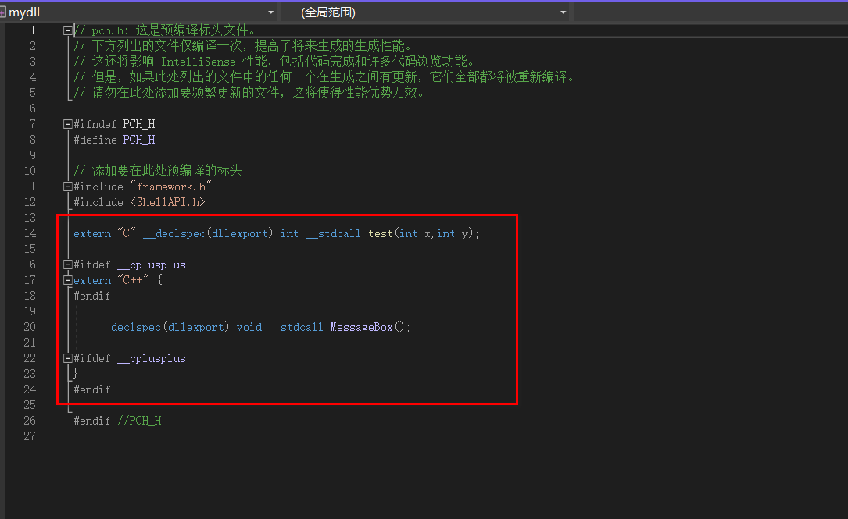

查看dll导出的函数名字
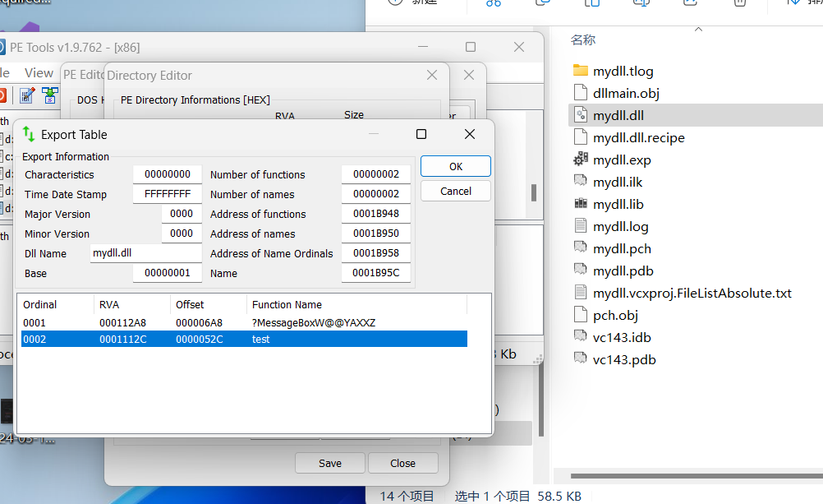

导入dll，添加api

